Sheet1
種類 | No. | 点灯 | ネジ |  |  | 命綱 | 備考 | パーライトの留め金確認
 |  |  | 首 | 絞り | 電球
DF | 1
DF | 2
DF | 3 | 1 | 1 | 1 | 1 | 1
DF | 4
DF | 5
DF | 6
DF | 7
DF | 8
DF | 9 | 1 | 1 | 1 | 1 | 1
DF | 10
DF | 11 | 1 | 1 | 1 | 1 | 1
DF | 12
P | 1 | 1 | 1 |  |  | 1
P | 2 | 1 | 1 |  |  | 1 | 蓋なし
S4 | 1
S4 | 2
S4 | 3
S4 | 4
T1 | 1 | 1 | 1 | 1 | 1 | 1
T1 | 2 | 1 | 1 | 1 | 0 | 1
T1 | 3
T1 | 4
T1 | 5 | 1 | 1 | 1 | 1 | 1 | レンズが汚い、焦げ臭い
T1 | 6
T1 | 7 | 1 | 1 | 1 | 1 | 1
T1 | 8
T1 | 9 | 1 | 1 | 1 | 0 | 1 | コンセント蓋なし
T1 | 10
T1 | 11 |  |  |  |  |  | 行方不明
T1 | 12 | 1 | 1 | 1 | 1 | 1

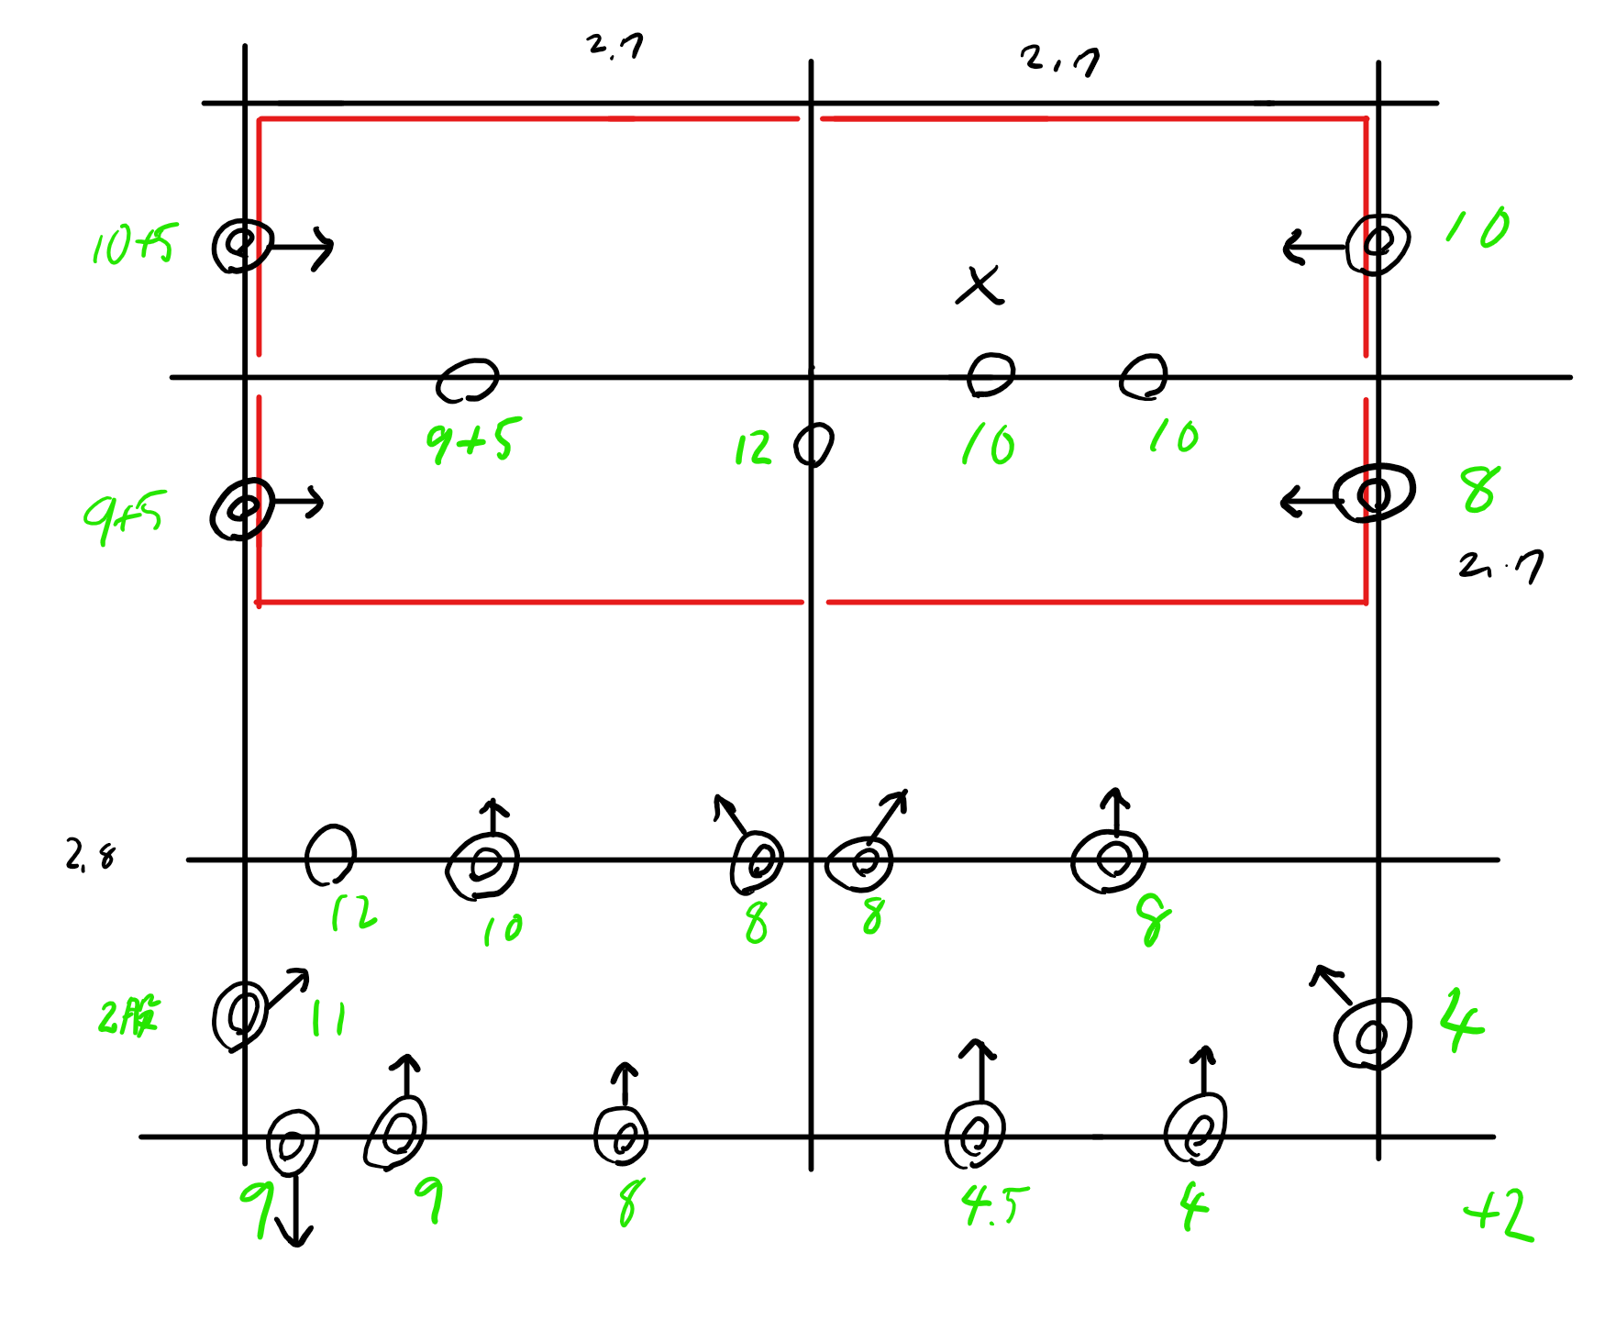
接続 | 長さ | 備考
1 | 1 |  | 0
1 | 2.5 |  | 1
1 | 3 |  | 1
1 | 3.5 |  | 1
1 | 3.5 |  | 1
1 | 4 |  | 1
1 | 4 |  | 1
1 | 4 |  | 1
1 | 4 |  | 1
1 | 4.5 |  | 0
1 | 5 |  | 1
1 | 5 |  | 0
1 | 5 |  | 0
1 | 5 |  | 0
1 | 5 |  | 0
1 | 11 |  | 0

0 | 8 |  | 0
1 | 9.5 |  | 0
1 | 8 | 蓋なし | 0
1 | 8 |  | 1
1 | 8 |  | 1
1 | 8 |  | 1
1 | 8 |  | 1
1 | 8 |  | 1
1 | 8 |  | 0
1 | 9 |  | 1
1 | 9 |  | 1
1 | 9 |  | 0
1 | 8 |  | 0
1 | 9 | 蓋なし | 0
1 | 9 |  | 0
1 | 9 |  | 0
1 | 9 |  | 0
1 | 9 |  | 0
1 | 8 |  | 0

1 | 20 |  | 0
1 | 12 |  | 1
0 | 12 |  | 1

1 | 10 |  | 1
1 | 10 |  | 1
1 | 10 |  | 0
1 | 10 |  | 0
1 | 10 |  | 0
1 | 10 |  | 0
1 | 10 |  | 0
1 | 10 |  | 0
1 | 10 |  | 0
1 | 10 |  | 0
1 | 10 |  | 0
1 | 10 |  | 0

防雨コード
1 | 10
1 | 20
1 | 20
1 | 20
1 | 10
1 | 20
1 | 20
1 | 10
1 | 20
1 | 20
1 | 20
1 | 20
1 | 10
1 | 10
1 | 10
1 | 10
1 | 10

